français
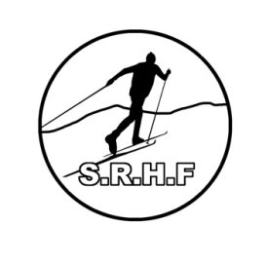
ASBL SKIEURS REUNIS DES HAUTES-FAGNES

Formulaire d'inscription / Cotisation 2026-2027

Nom (en majuscules)
Prénom
Date de naissance (JJ/MM/AAAA)
Rue
N°
Code postal
Localité
Tél.
Email
Formule de cotisation (1) - cocher votre choix
Redevance d'utilisation des pistes (20 €) |  | (pré-paiement - 25 euro si paiement après contrôle sur la piste)
Sportif licencié A ski adultes (35 €)
Sportif licencié B ski adultes (45 €)
Sportif -18 ans licencié B ski (20 €) |  | Attention : certificat médical obligatoire pour bénéficier de la réduction

(1)
Redevance d'utilisation des pistes (annuelle) = accès illimité aux pistes du Mont Rigi
Sportif licencié A = idem redevance d'utilisation + affiliation à la fédération (licence) avec assurance RC
Sportif licencié B = idem sportif licencié A + assurance dommages corporels personnelle
Les licences biathlon couvrent l'affiliation à la fédération de biathlon avec assurance RC et Assurance dommage corporel

Date | Signature

L'inscription sera validée par le paiement de la cotisation et le renvoi du formulaire dûment complété.

Compte bancaire Crelan : | 860-1148070-57 |  | BE09 8601 1480 7057 / NICABEBB

Le Formulaire est à renvoyer soit :
par voie postale | Secrétariat SRHF rue de la Faille,53 4000 Liège
par courriel | info@srhf.be

